G.13.1
Gráfico 13.1. Dispositivos activos a 31 de diciembre e instalaciones y desinstalaciones anuales de violencia en la pareja o expareja.
Periodo 2009-2024.

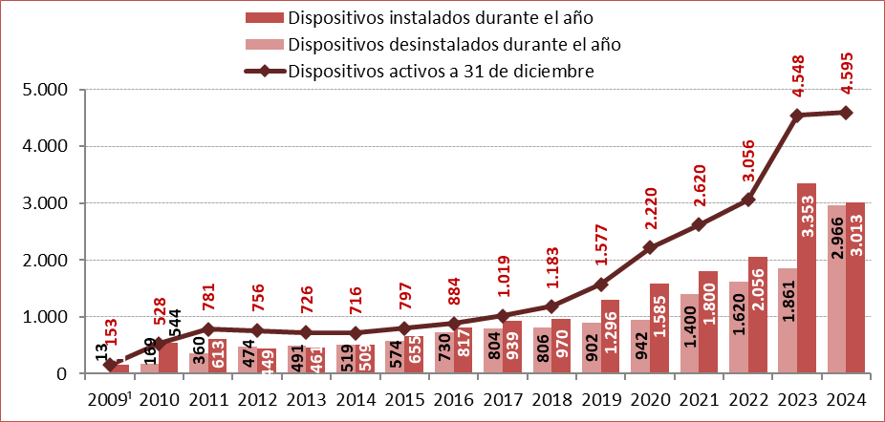

1. Los datos del año 2009 comprenden desde el 24 de julio hasta el 31 de diciembre.

Fuente: Delegación del Gobierno contra la Violencia de Género. Ministerio de Igualdad.

G.13.2
Gráfico 13.2. Dispositivos instalados y desinstalados de violencia en la pareja o expareja, por meses.
Año 2024.

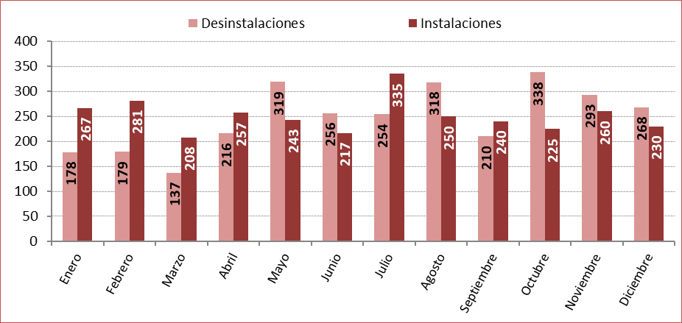

Fuente: Delegación del Gobierno contra la Violencia de Género. Ministerio de Igualdad.

G.13.3
Gráfico 13.3. Dispositivos instalados y desinstalados desde julio de 2009, por meses.
Año 2024.

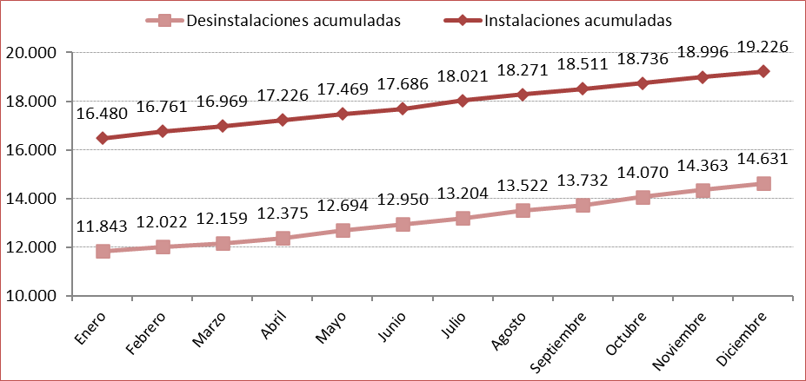

Fuente: Delegación del Gobierno contra la Violencia de Género. Ministerio de Igualdad.

G.13.4
Gráfico 13.4. Dispositivos activos el último día del mes.
Año 2024.

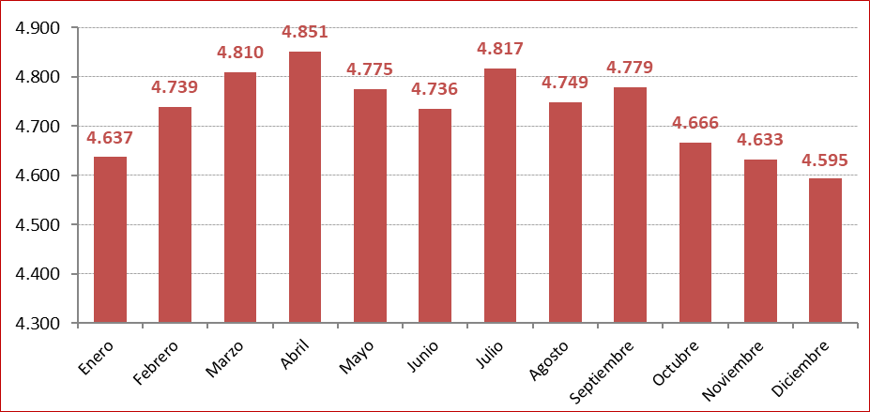

Fuente: Delegación del Gobierno contra la Violencia de Género. Ministerio de Igualdad.

G.13.5
Gráfico 13.5. Pares víctima-agresor con dispositivo activo en algún momento del año, por comunidad autónoma de residencia.
Año 2024.

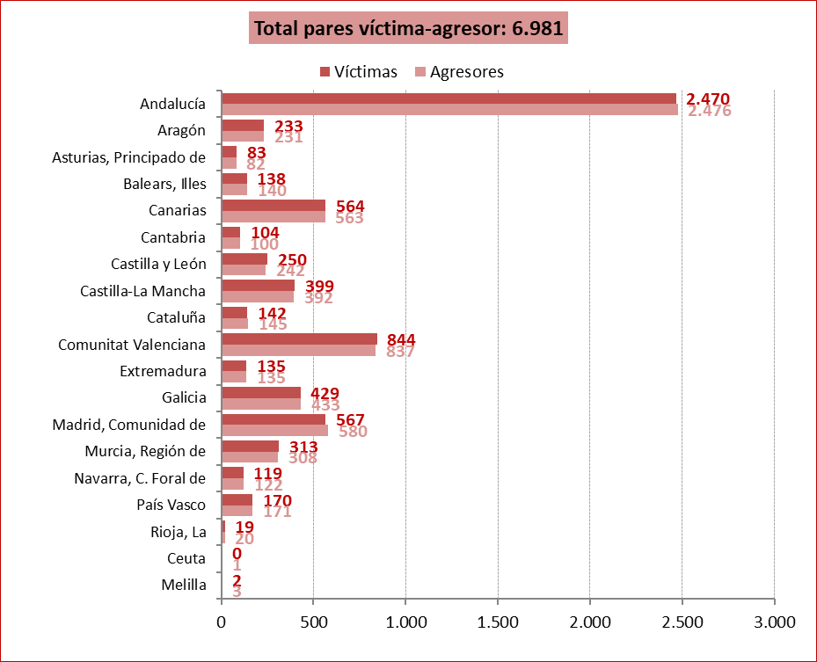

Fuente: Delegación del Gobierno contra la Violencia de Género. Ministerio de Igualdad.

G.13.6
Gráfico 13.6. Pares víctima-agresor con dispositivo activo en algún momento del año, por comunidad autónoma de residencia. Tasas por millón de mujeres y hombres de 15 y más años.
Año 2024.

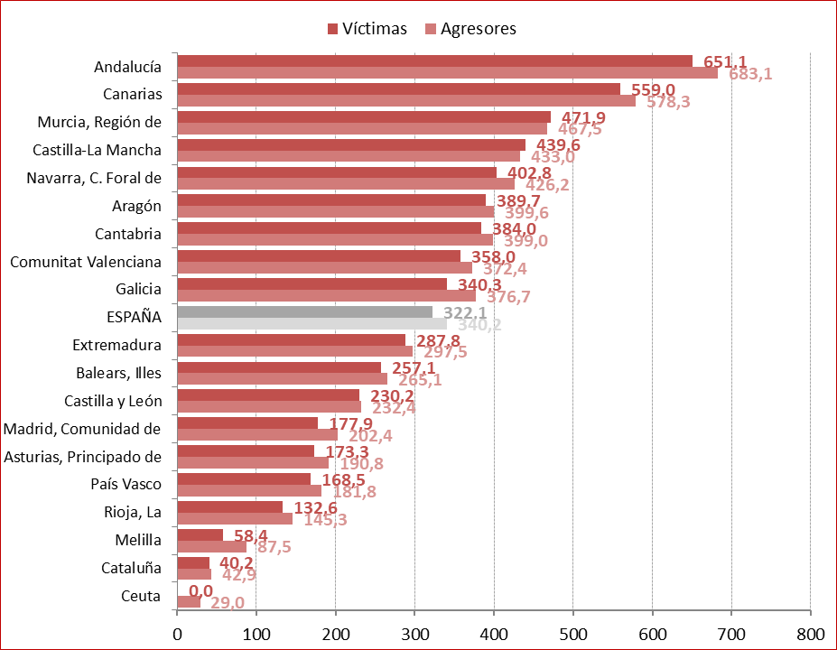

Fuente: Delegación del Gobierno contra la Violencia de Género. Ministerio de Igualdad.

G.13.7
Gráfico 13.7. Distribución porcentual de las víctimas y de los agresores según el grupo de edad en la fecha de la primera instalación del dispositivo.
Periodo 2009-2024.

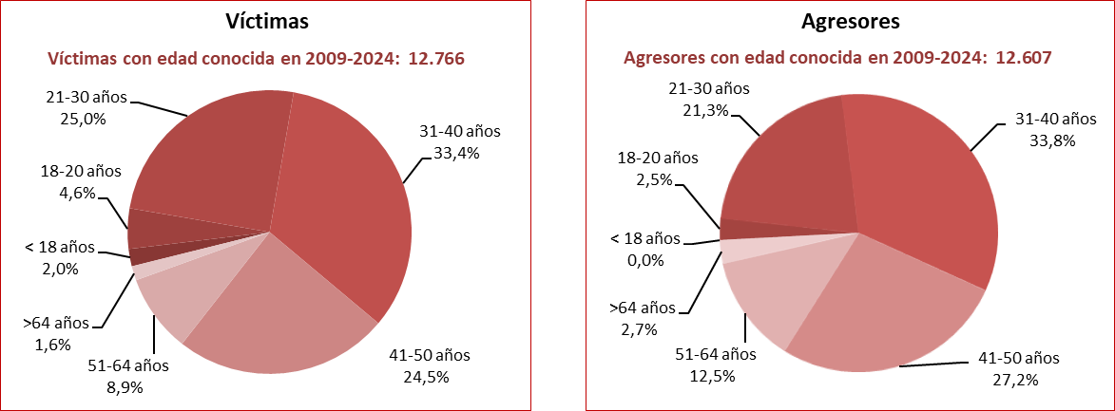

Fuente: Delegación del Gobierno contra la Violencia de Género. Ministerio de Igualdad.

G.13.8
Gráfico 13.8. Edad media de las víctimas y los agresores en la fecha de la primera instalación del dispositivo.
Último quinquenio.

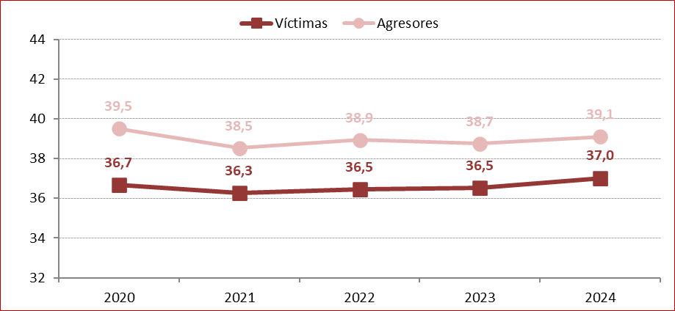

Fuente: Delegación del Gobierno contra la Violencia de Género. Ministerio de Igualdad.

G.13.9
Gráfico 13.9. Víctimas con dispositivo activo en algún momento del año, por grupo de edad en la fecha de la primera instalación. Distribución porcentual y tasas por millón de mujeres de 15 y más años¹.
Año 2024.

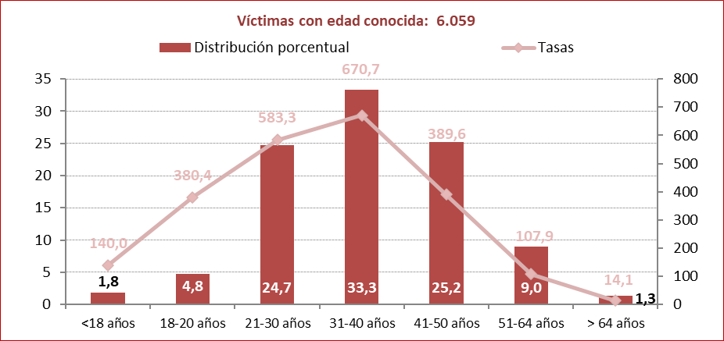

1. Aunque las tasas se calculan con la población de mujeres de 15 y más años, entre las víctimas se incluyen 10 mujeres menores de 15 años,
lo que produce un incremento de la tasa en el grupo de edad de menores de 18 años.

Fuente: Delegación del Gobierno contra la Violencia de Género. Ministerio de Igualdad.

G.13.10
Gráfico 13.10. Agresores con dispositivo activo en algún momento del año, por grupo de edad en la fecha de la primera instalación. Distribución porcentual y tasas por millón de hombres de 15 y más años.
Año 2024.

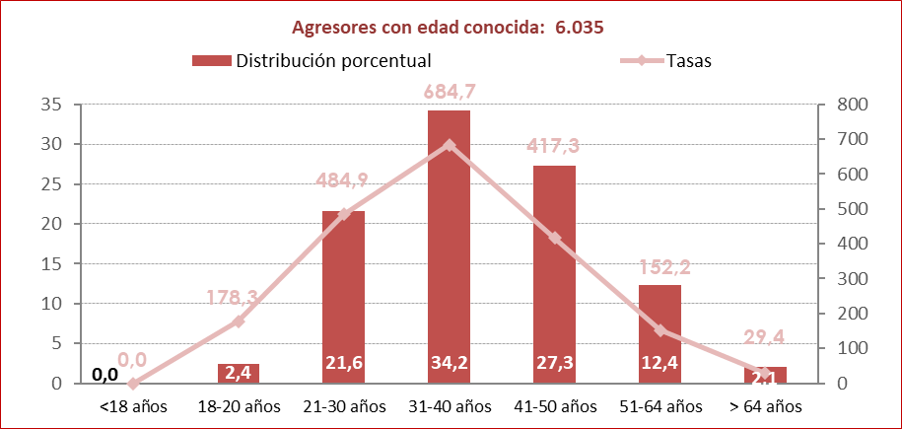

Fuente: Delegación del Gobierno contra la Violencia de Género. Ministerio de Igualdad.

G.13.11
Gráfico 13.11. Distribución porcentual de los pares víctima/agresor según su nacionalidad en la fecha de la primera instalación del dispositivo.
Periodo 2009-2024.

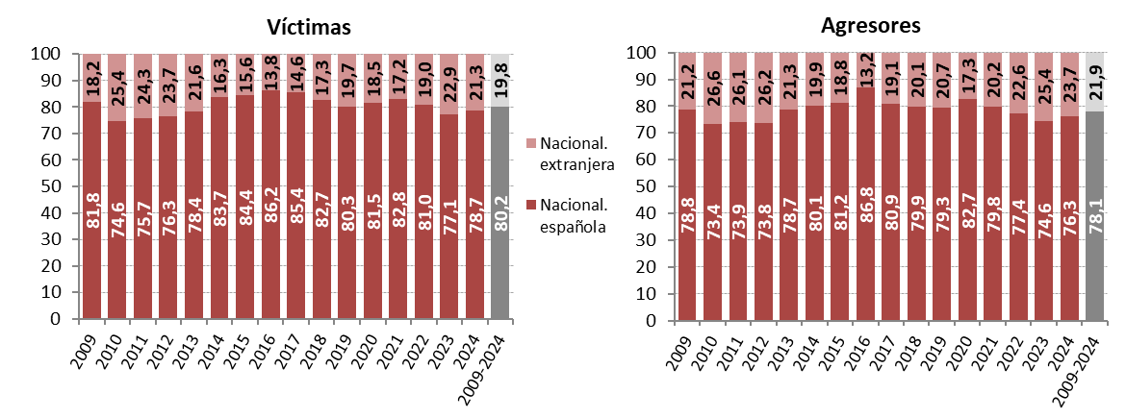

Fuente: Delegación del Gobierno contra la Violencia de Género. Ministerio de Igualdad.

G.13.12
Gráfico 13.12. Distribución porcentual de las víctimas según su nacionalidad y la de sus agresores en los pares víctima-agresor con dispositivo activo en algún momento de 2024 y con dispositivos instalados entre 2009 y 2024.
Año 2024 y periodo 2009-2024.

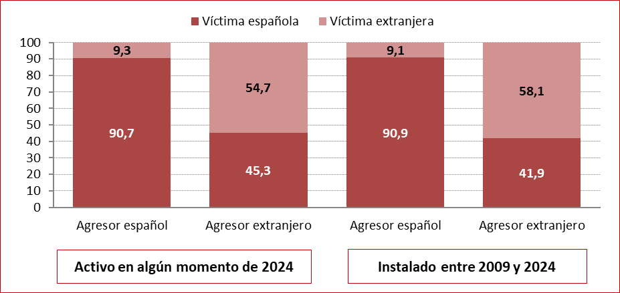

Fuente: Delegación del Gobierno para la Violencia de Género. Ministerio de la Presidencia, Relaciones con las Cortes e Igualdad.

G.13.13
Gráfico 13.13. Edad media de las víctimas y los agresores con dispositivo activo en algún momento del año, por nacionalidad en la fecha de la primera instalación del dispositivo.
Año 2024.

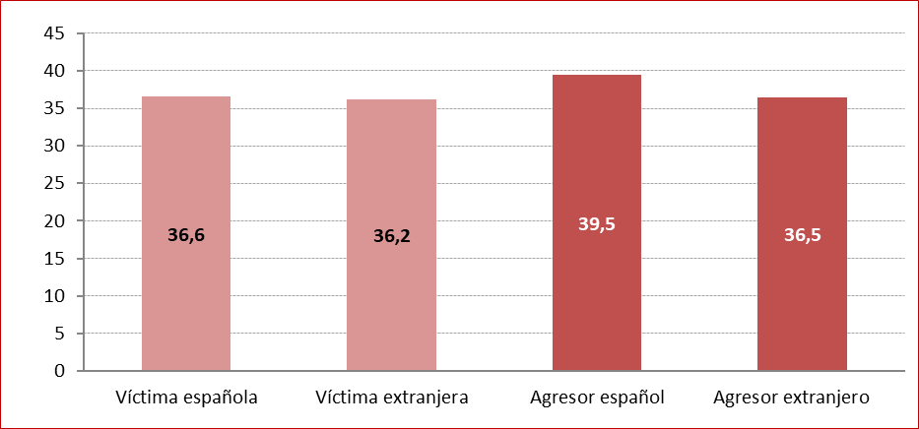

Fuente: Delegación del Gobierno para la Violencia de Género. Ministerio de la Presidencia, Relaciones con las Cortes e Igualdad.

G.13.14
Gráfico 13.14. Víctimas con dispositivo activo en algún momento del año, por comunidad autónoma y provincia de residencia.
#REF!

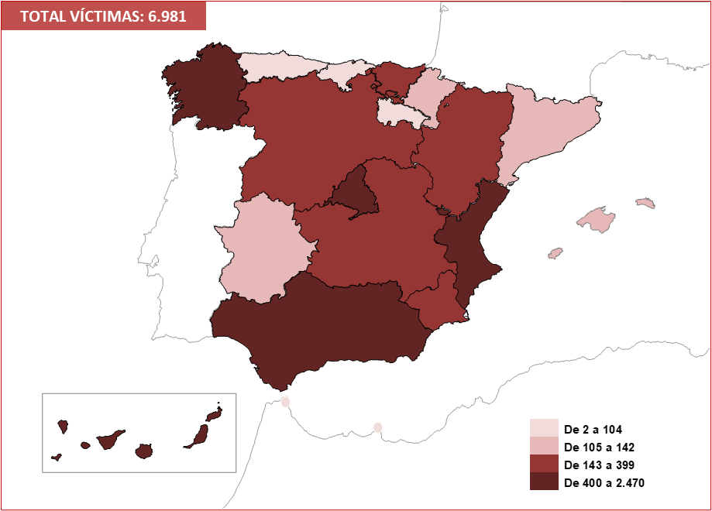

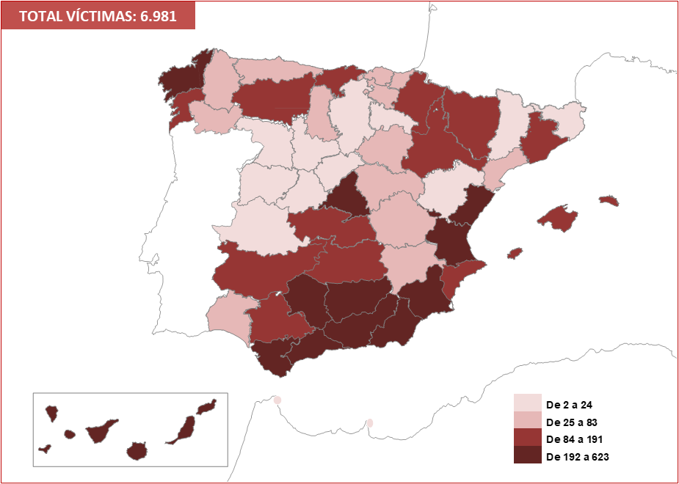

Fuente: Delegación del Gobierno para la Violencia de Género. Ministerio de la Presidencia, Relaciones con las Cortes e Igualdad.

G.13.15
Gráfico 13.15. Víctimas con dispositivo activo en algún momento del año, por comunidad autónoma y provincia de residencia. Tasas por millón de mujeres de 15 y más años.
Año 2024.

TASA VÍCTIMAS: 322,1

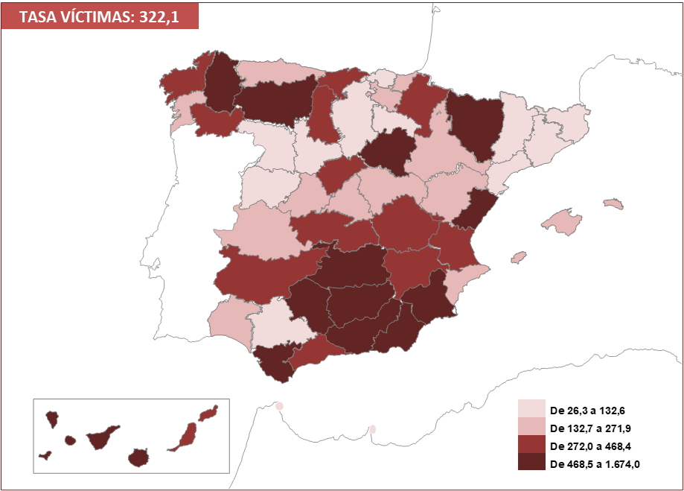

Fuente: Delegación del Gobierno para la Violencia de Género. Ministerio de la Presidencia, Relaciones con las Cortes e Igualdad.

G.13.16
Gráfico 13.16. Agresores con dispositivo activo en algún momento del año, por comunidad autónoma y provincia de residencia.
Año 2024.

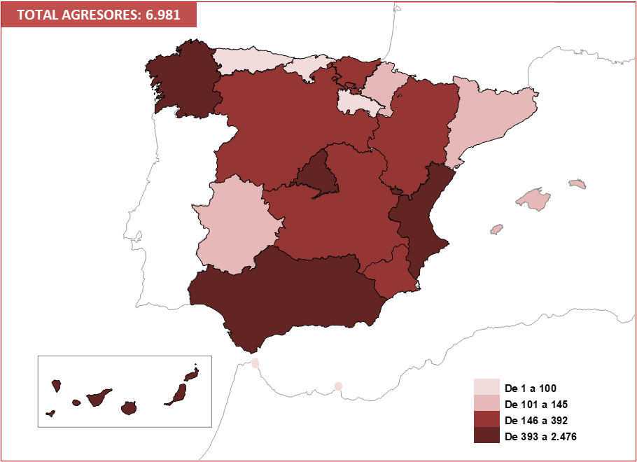

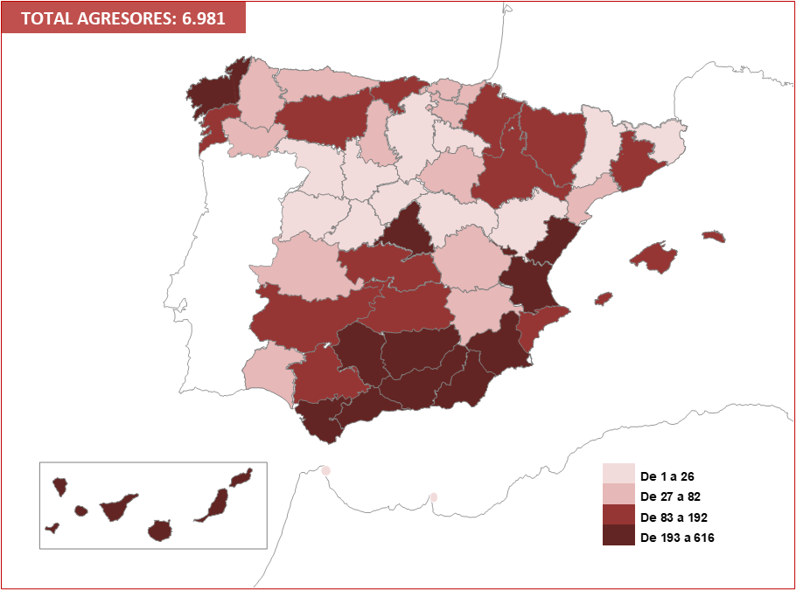

Fuente: Delegación del Gobierno para la Violencia de Género. Ministerio de la Presidencia, Relaciones con las Cortes e Igualdad.

G.13.17
Gráfico 13.17. Agresores con dispositivo activo en algún momento del año, por comunidad autónoma y provincia de residencia. Tasas por millón de hombres de 15 y más años.
Año 2024.

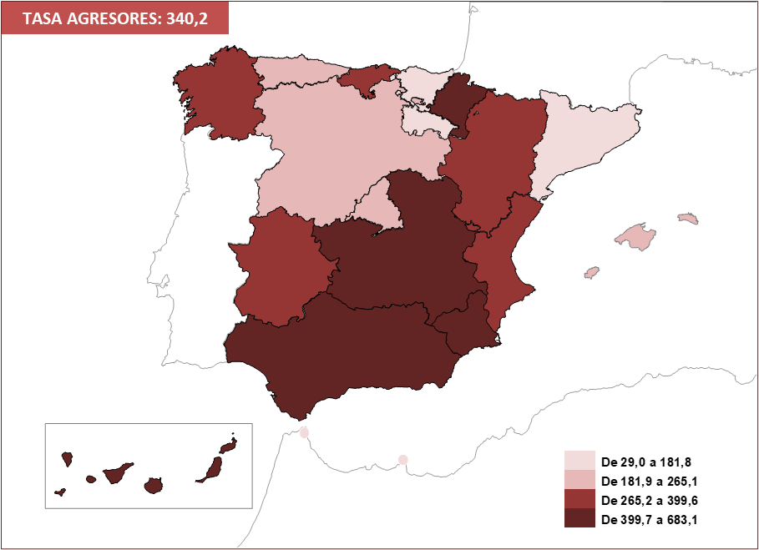

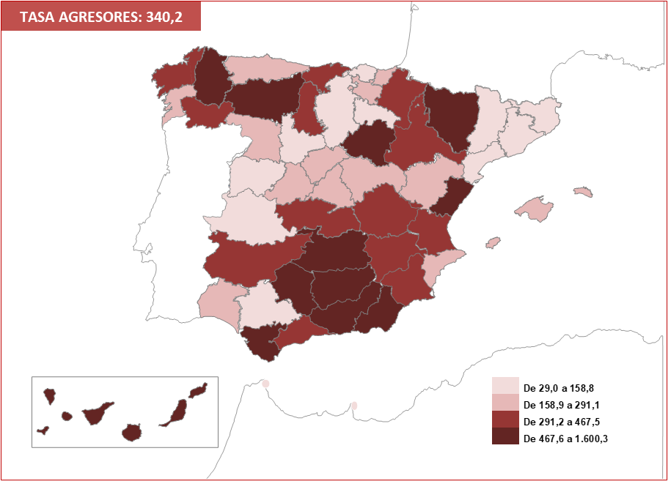

Fuente: Delegación del Gobierno para la Violencia de Género. Ministerio de la Presidencia, Relaciones con las Cortes e Igualdad.

